주간업무보고(02월 29일)
LX 플랫폼 1차 잔여업무 주간 업무 보고
 |  |  | 작성일자 : 2024년 02월 29일
부문 | 수 행 실 적 | 추 진 업 무 | 비고
 | 금주 (2024.02.26. ∼ 03.01.) | 차주 (2024.03.04. ∼ 03.08.)
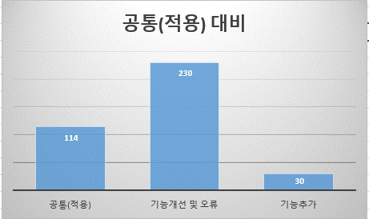
플랫폼 1차 (공통, 기능, 분석, 서비스) | ◎ 업무 진행 사항 - 플랫폼 1차 개선 업무 재조정 회의 : 2.20(화) . 회의내용 : 오류 및 수정사항을 기능별 분류 . 균형발전 기능 활용(인허가, 점용료산정) . 공통 : 59건 --> 44건 . 기능 : 23건 --> 15건 . 분석 : 94건 --> 80건 . 서비스 : 319건 --> 238건 . 합 계 : 495건 --> 374건 - 플랫폼 1차 개선 개발일정 수립 회의 . 각 업무별 개선 항목 설명(계속) . 업무별 우선순위배정, 개발자 배정, 일정수립 - 이슈사항 -. | ◎ 업무 진행 예정 사항 - 업무별 개선 항목들에 대한 설명 - 공통 개발부분 분류 - [공통]문구수정 부터 개발 진행[총 8건] | 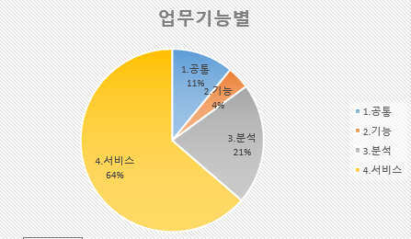
 | 1. 공통 '- 대상 : 41, 완료 : 0건, 진척율 : 0% ▶ | 1. 공통 '-. [공통]문구수정 부터 개발 진행

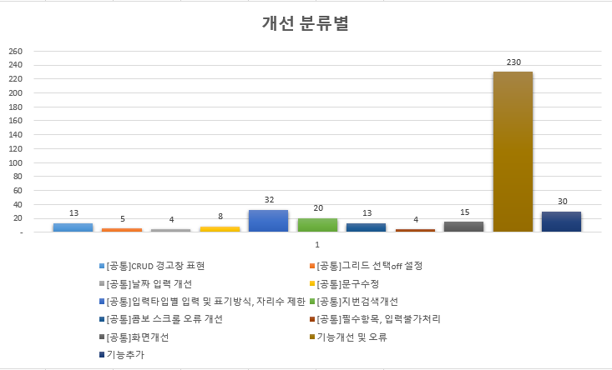
 | 2. 기능 '- 대상 : 15건, 완료 : 0건, 진척율 : 0% ▶ | 2. 기능 '-. [공통]문구수정 부터 개발 진행

 | 3. 분석 '- 대상 : 80건, 완료 : 0건, 진척율 : 0% ▶ | 3. 분석 '-. [공통]문구수정 부터 개발 진행

 | 4. 서비스 '- 대상 : 238건, 완료 : 0건, 진척율 : 0% ▶ | 4. 서비스 '-. [공통]문구수정 부터 개발 진행

 | ◎ 운영관리 진행 사항 | ◎ 운영관리 진행 사항
 |  | -

 | ◎ 이슈사항 :

0.수행관리
플랫폼 1차 잔여 및 오류 수정 현황
 |  |  |  |  |  |  |  |  |  |  | 2024-02-26
메뉴1 | 메뉴2 | 메뉴3 | 메뉴4 | 점검 대상 | 조치 완료수 |  | 잔여항목 |  | 조치율 |  | 비고 |  | 개발자명 | 점검대상 | 조치완료수 |  | 잔여항목 |  | 조치율 |  | 비고
 |  |  |  |  | 개발(서버) | 운영(서버) | 개발(O) | 운영 | 개발 | 운영 |  |  |  |  | 개발(서버) | 운영(서버) | 개발 | 운영 | 개발 | 운영
1.공통 | 화면기능 | 화면기능 | 화면기능 | 18 | 0 | 0 | 18 | 18 | 0.00% | 0.00% |  |  | 김지훈 | 173 | 0 | 0 | 173 | 173 | 0 | 0
 | 기타도구 | 기타도구 | 기타도구 | 5 | 0 | 0 | 5 | 5 | 0.00% | 0.00% |  |  | 권오재 | 186 | 0 | 0 | 186 | 186 | 0 | 0
 | 기본기능 | 기본기능 | 기본기능 | 18 | 0 | 0 | 18 | 18 | 0.00% | 0.00% |  |  | 고도화 | 15 | 0 | 0 | 15 | 15 | 0 | 0
1.공통 소계(ⓐ) |  |  |  | 41 | 0 | 0 | 41 | 41 | 0.00% | 0.00%
2.기능 | 측정기능 | 측정기능 | 평면거리 | 6 | 0 | 0 | 6 | 6 | 0.00% | 0.00% |  |  | 계 | 374 | 0 | 0 | 374 | 374 | 0 | 0
 | 3D라이브러리 | 3D라이브러리 | 3D라이브러리 | 7 | 0 | 0 | 7 | 7 | 0.00% | 0.00%
 | 제어 | 제어 | 보조제어 | 2 | 0 | 0 | 2 | 2 | 0.00% | 0.00%
2.기능 소계(ⓑ) |  |  |  | 15 | 0 | 0 | 15 | 15 | 0.00% | 0.00%
3.분석 | 지형분석 | 지형분석 | 경사도분석 | 18 | 0 | 0 | 18 | 18 | 0.00% | 0.00%
 | 지형분석 | 지형분석 | 경사방향분석 | 9 | 0 | 0 | 9 | 9 | 0.00% | 0.00%
 | 지형분석 | 지형분석 | 종/횡단면분석 | 1 | 0 | 0 | 1 | 1 | 0.00% | 0.00%
 | 지형분석 | 지형분석 | 토공량분석 | 10 | 0 | 0 | 10 | 10 | 0.00% | 0.00%
 | 지형분석 | 지형분석 | 지형단면분석 | 4 | 0 | 0 | 4 | 4 | 0.00% | 0.00%
 | 가시권분석 | 가시권분석 | 가시권분석 | 4 | 0 | 0 | 4 | 4 | 0.00% | 0.00%
 | 가시권분석 | 가시권분석 | 스카이라인분석 | 8 | 0 | 0 | 8 | 8 | 0.00% | 0.00%
 | 가시권분석 | 가시권분석 | 평균층수분석 | 6 | 0 | 0 | 6 | 6 | 0.00% | 0.00%
 | 조망분석 | 조망분석 | 조망분석 | 3 | 0 | 0 | 3 | 3 | 0.00% | 0.00%
 | 음영분석 | 음영분석 | 음영분석 | 17 | 0 | 0 | 17 | 17 | 0.00% | 0.00%
3.분석 소계(ⓒ) |  |  |  | 80 | 0 | 0 | 80 | 80 | 0.00% | 0.00%
4.서비스 | 건축인허가 | 건축인허가 | 건축인허가정보관리 | 21 | 0 | 0 | 21 | 21 | 0.00% | 0.00%
 | 건축인허가 | 건축인허가 | 건축인허가시뮬레이션 | 16 | 0 | 0 | 16 | 16 | 0.00% | 0.00%
 | 건축인허가 | 건축인허가 | 보고서이력관리(건축) | 3 | 0 | 0 | 3 | 3 | 0.00% | 0.00%
 | 문화재공간분석 | 문화재정보조회 | 문화재검색 | 3 | 0 | 0 | 3 | 3 | 0.00% | 0.00%
 | 문화재공간분석 | 문화재정보조회 | 국유재산필지관리 | 9 | 0 | 0 | 9 | 9 | 0.00% | 0.00%
 | 문화재공간분석 | 현상변경시뮬레이션 | 현상변경분석(문화재중심) | 5 | 0 | 0 | 5 | 5 | 0.00% | 0.00%
 | 문화재공간분석 | 현상변경시뮬레이션 | 현상변경분석(신규건축물중심) | 1 | 0 | 0 | 1 | 1 | 0.00% | 0.00%
 | 문화재공간분석 | 현상변경시뮬레이션 | 가시권분석(문화재중심) | 3 | 0 | 0 | 3 | 3 | 0.00% | 0.00%
 | 문화재공간분석 | 현상변경시뮬레이션 | 조망점분석 | 9 | 0 | 0 | 9 | 9 | 0.00% | 0.00%
 | 문화재공간분석 | 신규문화재보호구역설정 | 신규문화재보호구역설정 | 5 | 0 | 0 | 5 | 5 | 0.00% | 0.00%
 | 문화재공간분석 | 리포트이력관리(문화) | 리포트이력관리(문화) | 3 | 0 | 0 | 3 | 3 | 0.00% | 0.00%
 | 도로점용인허가 | 도로점용인허가현황 | 도로점용인허가현황조회 | 1 | 0 | 0 | 1 | 1 | 0.00% | 0.00%
 | 도로점용인허가 | 도로점용(연결)인허가심의 | 점용허가금지구간가시화 | 16 | 0 | 0 | 16 | 16 | 0.00% | 0.00%
 | 도로점용인허가 | 도로점용(연결)인허가심의 | 예상점용료산출 | 1 | 0 | 0 | 1 | 1 | 0.00% | 0.00%
 | 도로점용인허가 | 불법도로점용현황 | 불법도로점용관리 | 13 | 0 | 0 | 13 | 13 | 0.00% | 0.00%
 | 하천모니터링 | 실시간하천모니터링 | 실시간하천모니터링 | 14 | 0 | 0 | 14 | 14 | 0.00% | 0.00%
 | 도시공간분석 | 리포트이력관리(도시공간) | 리포트이력관리(도시공간) | 12 | 0 | 0 | 12 | 12 | 0.00% | 0.00%
 | 도시환경분석 | 수목식재시뮬레이션 | 바람길보기 | 1 | 0 | 0 | 1 | 1 | 0.00% | 0.00%
 | 도시환경분석 | 수목식재시뮬레이션 | 식재현황조회 | 9 | 0 | 0 | 9 | 9 | 0.00% | 0.00%
 | 도시환경분석 | 수목식재시뮬레이션 | 개체목위험도분석 | 3 | 0 | 0 | 3 | 3 | 0.00% | 0.00%
 | 도시환경분석 | 수목식재시뮬레이션 | 수목정보관리 | 10 | 0 | 0 | 10 | 10 | 0.00% | 0.00%
 | 도시환경분석 | 수목식재시뮬레이션 | 수목식재 | 6 | 0 | 0 | 6 | 6 | 0.00% | 0.00%
 | 도시환경분석 | 대기질모니터링 | 대기질조회 | 7 | 0 | 0 | 7 | 7 | 0.00% | 0.00%
 | 도시환경분석 | 대기질모니터링 | 도시숲시뮬레이션 | 11 | 0 | 0 | 11 | 11 | 0.00% | 0.00%
 | 도시환경분석 | 대기질모니터링 | 도시숲시뮬레이션리포트 | 1 | 0 | 0 | 1 | 1 | 0.00% | 0.00%
 | 드론시뮬레이션 | 드론비행경로시뮬레이션 | 드론비행경로시뮬레이션 | 18 | 0 | 0 | 18 | 18 | 0.00% | 0.00%
 | 재난재해분석 | 재난재해정보조회 | 재난재해정보조회 | 13 | 0 | 0 | 13 | 13 | 0.00% | 0.00%
 | 재난재해분석 | 재난재해정보조회 | 예상범람피해분석 | 14 | 0 | 0 | 14 | 14 | 0.00% | 0.00%
 | 재난재해분석 | 재난재해정보조회 | 산사태피해분석 | 5 | 0 | 0 | 5 | 5 | 0.00% | 0.00%
 | 재난재해분석 | 재난재해정보조회 | 리포트이력관리(재난) | 5 | 0 | 0 | 5 | 5 | 0.00% | 0.00% |  | 0 | #NAME?
4.서비스 소계(ⓓ) |  |  |  | 238 | 0 | 0 | 238 | 238 | 0.00% | 0.00%
합 계(ⓐ+ⓑ+ⓒ+ⓓ) |  |  |  | 374 | 0 | 0 | 374 | 374 | 0.00% | 0.00%

 |  |  |  | 구분 | 60 | 3월(20) | 4월(20) | 5월(20) | 6월(테스트) | 5개월(80D) | 일생산량
 |  |  |  |  | 인원 | 20 | 20 | 20 |  | 60 | 6.2333333333
 |  |  |  | 개발자 | 1 | 124.66666667 | 124.66666667 | 124.66666667 |  | 374 | 6.2333333333 | 374
 |  |  |  | 개발자 | 2 | 62.333333333 | 62.333333333 | 62.333333333 |  | 187 | 3.1166666667 | 187
 |  |  |  | 개발자 | 3 | 41.555555556 | 41.555555556 | 41.555555556 |  | 124.66666667 | 2.0777777778 | 124.66666667
 |  |  |  | 개발자 | 4 | 31.166666667 | 31.166666667 | 31.166666667 |  | 93.5 | 1.5583333333 | 93.5
 |  |  |  | 개발자 | 5 | 24.933333333 | 24.933333333 | 24.933333333 |  | 74.8 | 1.2466666667 | 74.8

 |  |  |  |  |  |  |  |  |  |  |  | 223
개선항목 분류별

 |  | [공통]CRUD 경고창 표현 | [공통]CRUD 경고창 표현 | 13 | 0 |  |  |  |  |  |  | *. 기능 개선 및 오류, 추가 업무에 대하여 일정 수립(3.18 ~ )
 |  | [공통]그리드 선택off 설정 | [공통]그리드 선택off 설정 | 5 | 0
 |  | [공통]날짜 입력 개선 | [공통]날짜 입력 개선 | 4 | 0 |  |  |  |  |  |  | 구분 | 인원 | 3월(20) | 4월(20) | 5월(20) | 6월(20) | 일수 | 일생산량
 |  | [공통]문구수정 | [공통]문구수정 | 9 | 0 |  |  |  |  |  |  |  |  | 0 | 20 | 20 | 20 | 60
 |  | [공통]입력타입별 입력 및 표기방식, 자리수 제한 | [공통]입력타입별 입력 및 표기방식, 자리수 제한 | 33 | 0 |  |  |  |  |  |  |  | 1 | 0 | 84.333333333 | 84.333333333 | 84.333333333 | 253 | 4.2166666667
 |  | [공통]지번검색개선 | [공통]지번검색개선 | 23 | 0 |  |  |  |  |  |  | 김지훈,권오재 | 2 | 0 | 42.166666667 | 42.166666667 | 42.166666667 | 126.5 | 2.1083333333
 |  | [공통]콤보 스크롤 오류 개선 | [공통]콤보 스크롤 오류 개선 | 12 | 0 |  |  |  |  |  |  |  | 3 | 0 | 28.111111111 | 28.111111111 | 28.111111111 | 84.333333333 | 1.4055555556
 |  | [공통]필수항목, 입력불가처리 | [공통]필수항목, 입력불가처리 | 4 | 0 |  |  |  |  |  |  |  | 4 | 0 | 21.083333333 | 21.083333333 | 21.083333333 | 63.25 | 1.0541666667
 |  | [공통]화면개선 | [공통]화면개선 | 18 | 0 |  |  |  |  |  |  |  | 5 | 0 | 16.866666667 | 16.866666667 | 16.866666667 | 50.6 | 0.84333333333
 |  | 기능개선 및 오류 | 기능개선 | 223 | 0
 |  | 기능추가 | 기능추가 | 30 | 0
 |  |  |  | 374 | - |  |  |  |  |  |  | *. 기능 개선 및 오류, 추가 업무 제외 대하여 일정 수립(2.26 ~ 3.31)

 |  |  |  |  |  |  |  |  |  |  |  | 구분 | 인원 | 3월(20) | 4월(20) | 5월(20) | 6월(20) | 일수 | 일생산량
 |  |  |  |  |  |  |  |  |  |  |  |  |  | 24 |  |  |  | 24
 |  |  |  |  |  |  |  |  |  |  |  | 김지훈 | 1 | 55 | 0 | 0 | 0 | 55 | 2.2916666667
 |  |  |  |  |  |  |  |  |  |  |  | 권오재 | 1 | 66 | 0 | 0 | 0 | 66 | 2.75
 |  |  |  |  |  |  |  |  |  |  |  |  | 2 | 15.5 | 0 | 0 | 0 | 15.5 | 0.64583333333
개선항목 분류별
 |  |  |  |  |  |  |  |  |  |  |  |  | 4 | 7.75 | 0 | 0 | 0 | 7.75 | 0.32291666667
 |  |  | 공통(적용) | 121 |  |  |  |  |  |  |  |  | 5 | 6.2 | 0 | 0 | 0 | 6.2 | 0.25833333333
 |  |  | 기능개선 및 오류 | 223
 |  |  | 기능추가 | 30

업무기능별
 |  |  | 1.공통 | 41
 |  |  | 2.기능 | 15
 |  |  | 3.분석 | 80
 |  |  | 4.서비스 | 238

